CASO DE USO
 | FORMATO DE CASOS DE PRUEBAS

 | CASO DE USO | Alquiler dentro de la ciudad
 | PRUEBA | CP001
 | DESCRIPCIÓN | Se validará la correcta facturación del alquiler de equipos dentro la ciudad.
 | CONDICIONES DE EJECUCIÓN | Se debe registrar un cliente
 | MÓDULO | Facturación

# | ENTRADA | RESULTADO ESPERADO | EVALUACIÓN DE LA PRUEBA | OBSERVACIONES
1 | Nombre cliente: Nelson Rodriguez Id-cliente: 80 Telefono: 8555 email: nelson@gmail.com numero de equipos a alquilar:3 numero de dias:2 dias adicionales: 0 | valorTotal=2*3*35000 valorTotal=210.000 | 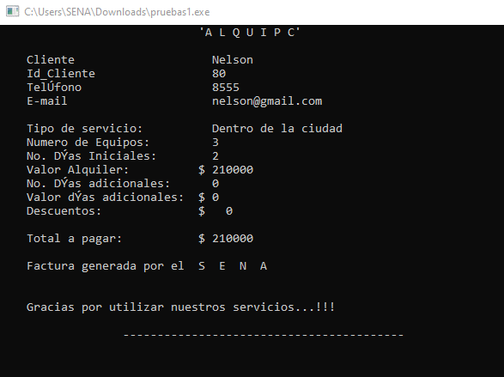 | Se ejecuto desde la memoria USB ySolamente permite ingresar el nombre del cliente, los demas campos quedan vacios. Se ejecuto desde el escritorio y se obtuvo el resultado esperado.
2 | Nombre cliente: Nelson Rodriguez Id-cliente: 80 Telefono: 8555 email: nelson@gmail.com numero de equipos a alquilar:3 numero de dias:2 dias adicionales: 2 | valorTotal=2*3*35000-(2*3*35000)*4% valorTotal=201.600 | 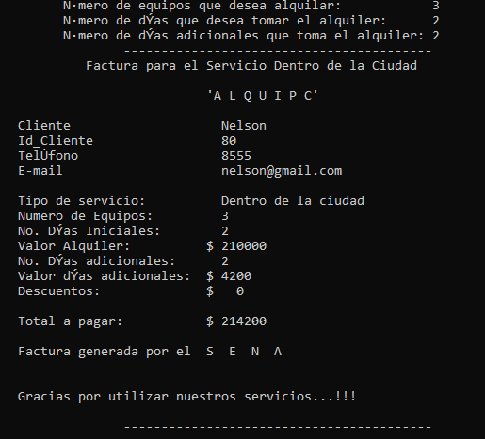 | Por dia adicional se debe dar un descuento del 2% pero esta es incrementando el 2% del valor a pagar.

